2023_06_data
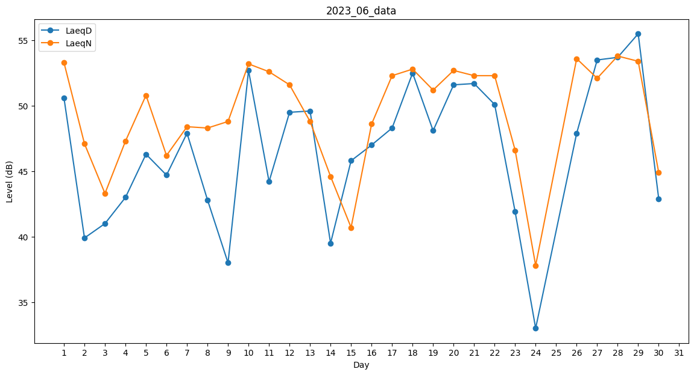
Day | LaeqD | LaeqN
1 | 50.6 | 53.3
2 | 39.9 | 47.1
3 | 41 | 43.3
4 | 43 | 47.3
5 | 46.3 | 50.8
6 | 44.7 | 46.2
7 | 47.9 | 48.4
8 | 42.8 | 48.3
9 | 38 | 48.8
10 | 52.7 | 53.2
11 | 44.2 | 52.6
12 | 49.5 | 51.6
13 | 49.6 | 48.8
14 | 39.5 | 44.6
15 | 45.8 | 40.7
16 | 47 | 48.6
17 | 48.3 | 52.3
18 | 52.5 | 52.8
19 | 48.1 | 51.2
20 | 51.6 | 52.7
21 | 51.7 | 52.3
22 | 50.1 | 52.3
23 | 41.9 | 46.6
24 | 33 | 37.8
25 | 0 | 45
26 | 47.9 | 53.6
27 | 53.5 | 52.1
28 | 53.7 | 53.8
29 | 55.5 | 53.4
30 | 42.9 | 44.9

